Лист5
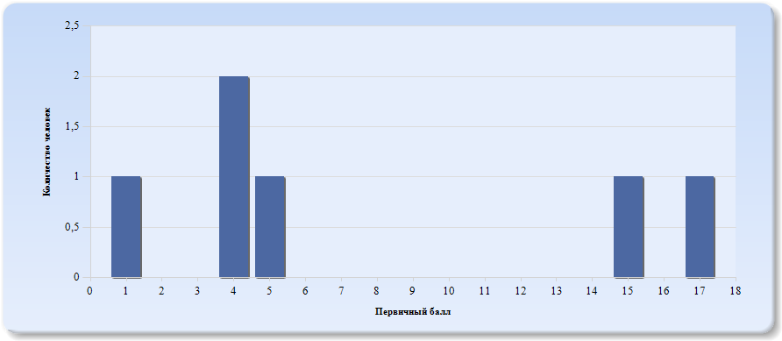
Гистограмма первичных баллов по образовательной организации ВПР География (7-й класс)

Лист6
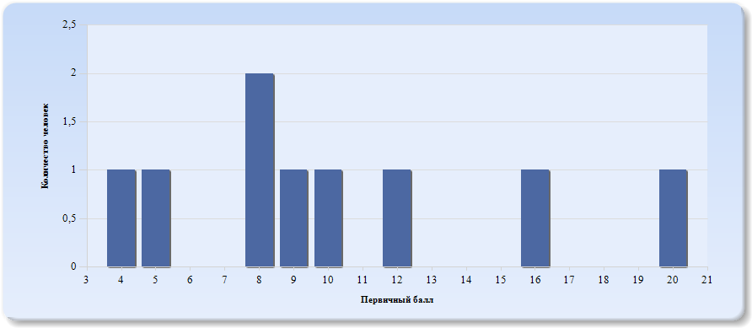
Гистограмма первичных баллов по образовательной организации ВПР География (8-й класс)

Лист7
 | Гистограмма первичных баллов по образовательной организации КР География (9-й класс)
 | 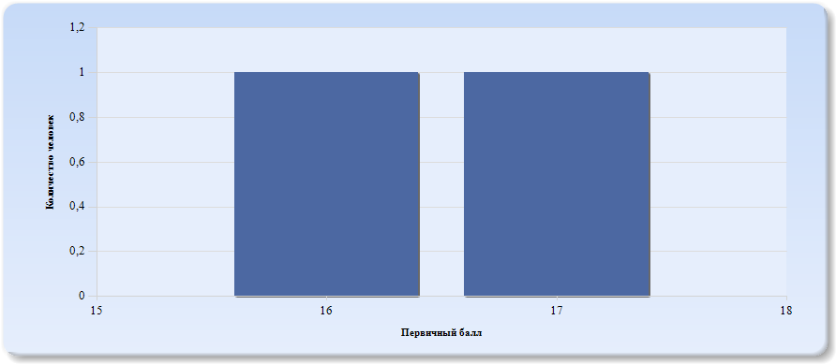
 | Нормальное распределение характеризуется следующими свойствами: симметричность относительно центра (среднего арифметического), медиана и мода должны быть равны среднему арифметическому. Ненормальные распределения требуют исследования контекстных факторов.

Таблица 2.География
Основные статистические показатели по предмету География, в разрезе классов школы
Класс |  | Количество участников, получивших отметку "2" | Количество участников, получивших отметку "3" | Количество участников, получивших отметку "4" | Количество участников, получивших отметку "5"
ВПР - 7 |  | 4 | 2 | 0 | 0
ВПР - 8 |  | 7 | 2 | 0 | 0
КР - 9 |  | 0 | 2 | 0 | 0

Лист8
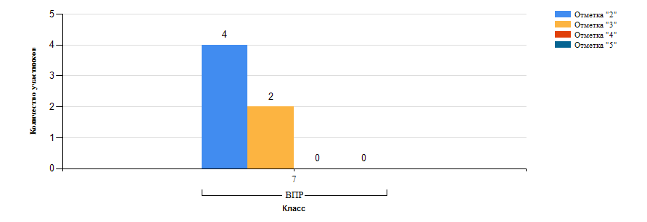
Гистограмма распределения участников ВПР-7 География по группам результатов

Лист9
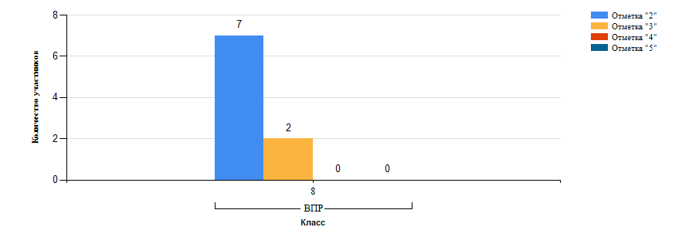
Гистограмма распределения участников ВПР-8 География по группам результатов

Лист10
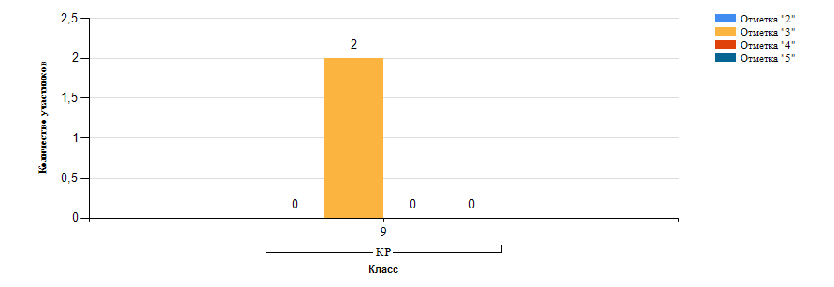
Гистограмма распределения участников КР-9 География по группам результатов

Лист11
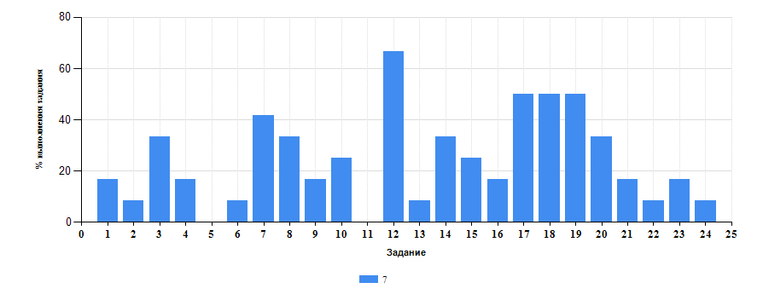
 | Таблица 3.География
 | Класс | Количество участников | Минимальный первичный балл | Максимальный первичный балл | Медиана первичных баллов | Среднее арифметическое первичных баллов
 | 7 | 6 | 1 | 17 | 4 | 7.67
 | 8 | 9 | 4 | 20 | 9 | 10.22
 | 9 | 2 | 16 | 17 | 16 | 16.5

Достижение планируемых результатов ВПР по предмету География
Выполнение заданий ВПР-7 по предмету География (в % от числа участников и максимального балла)

Лист12
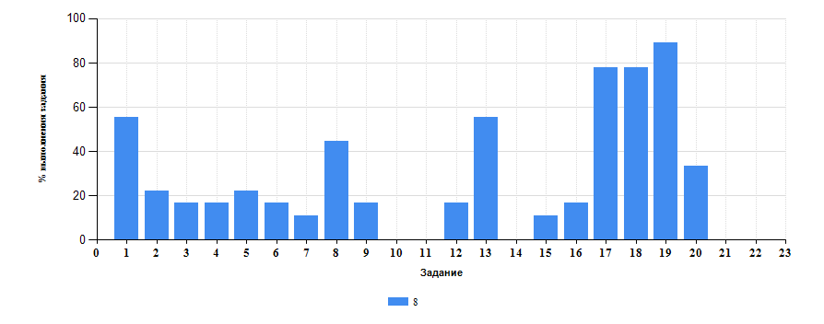
Достижение планируемых результатов ВПР по предмету География
Выполнение заданий ВПР-8 по предмету География (в % от числа участников и максимального балла)

Лист13
Таблица 4.Класс 7.География

 | Номер задания |  | Задание | % по школе | Класс | % по классу
 | 1 |  | (1(1)) Освоение Земли человеком. Мировой океан и его части. Географическое положение и природа материков Земли. Умения определять понятия, создавать обобщения, устанавливать аналогии. | 43.59 | 7 | 16.67
 | 10 |  | (3(3)) Умение использовать источники географической информации для решения различных задач. | 10 | 7 | 25
 | 11 |  | (3(4)) Умения: различать изученные географические объекты, процессы и явления; Сравнивать географические объекты, процессы и явления на основе известных характерных свойств. Способность использовать знания о географических законах и закономерностях. | 0 | 7 | 0
 | 12 |  | (4(1)) Главные закономерности природы Земли. Умения устанавливать причинно-следственные связи, строить логическое рассуждение, умозаключение и делать выводы. Умения создавать, применять и преобразовывать модели и схемы для решения учебных задач. | 29.17 | 7 | 66.67
 | 13 |  | (4(2)) Умения ориентироваться в источниках географической информации: находить и извлекать необходимую информацию; определять и сравнивать показатели, характеризующие географические объекты, процессы и явления, их положение в пространстве. Умение использовать источники географической информации для решения различных задач. | 36.67 | 7 | 8.33
 | 14 |  | (4(3)) Умение различать изученные географические объекты, процессы и явления на основе известных характерных свойств. Способность использовать знания о географических законах и закономерностях, о взаимосвязях между изученными географическими объектами, процессами и явлениями для объяснения их свойств, условий протекания и различий. Умение различать географические процессы и явления, определяющие особенности природы материков и океанов. | 8.33 | 7 | 33.33
 | 15 |  | (5(1)) Географическое положение и природа материков Земли. Умения определять понятия, создавать обобщения, устанавливать аналогии, классифицировать. Умения устанавливать причинно-следственные связи, строить логическое рассуждение. | 19.05 | 7 | 25
 | 16 |  | (5(2)) Умения: различать изученные географические объекты, процессы и явления; сравнивать географические объекты, процессы и явления на основе известных характерных свойств и проводить их простейшуюклассификацию. Умение различать географические процессы и явления, определяющие особенности природы и населения материков и океанов. | 16.67 | 7 | 16.67
 | 17 |  | (6(1)) Главные закономерности природы Земли. Население материков Земли. Умения устанавливать причинно-следственные связи, строить логическое рассуждение. Умение применять географическое мышление в познавательной, коммуникативной и социальной практике. | 70.83 | 7 | 50
 | 18 |  | (6(2)) Первичные компетенции использования территориального подхода как основы географического мышления; умения находить и распознавать ответы на вопросы, возникающие в ситуациях повседневного характера, узнавать в них проявление тех или иных географических процессов или закономерностей. | 66.67 | 7 | 50
 | 19 |  | (6(3)) Умение использовать источники географической информации для решения различных задач. Способность использовать знания о географических законах и закономерностях, о взаимосвязях между изученными географическими объектами, процессами и явлениями для объяснения их свойств, условий протекания и различий. | 73.33 | 7 | 50
 | 2 |  | (1(2)) Умения устанавливать причинно-следственные связи, строить логическое рассуждение. Смысловое чтение. Представления об основных этапах географического освоения Земли, открытиях великих путешественников и землепроходцев, исследованиях материков Земли. | 14.29 | 7 | 8.33
 | 20 |  | (7(1)) Население материков Земли. Умение устанавливать причинно-следственные связи, строить логическое рассуждение, умозаключение и делать выводы. Умения ориентироваться в источниках географической информации: находить и извлекать необходимую информацию; определять и сравнивать качественные и количественные показатели, характеризующие географические объекты, процессы и явления. | 33.33 | 7 | 33.33
 | 21 |  | (7(2)) Способность использовать знания о населении и взаимосвязях между изученными демографическими процессами и явлениями для решения различных учебных и практико-ориентированных задач. | 4.17 | 7 | 16.67
 | 22 |  | (8(1)) Географическое положение и природа материков Земли. Население материков Земли. Умения создавать, применять и преобразовывать знаки и символы, модели и схемы для решения учебных и познавательных задач. Умение осознанно использовать речевые средства в соответствии с задачей коммуникации для выражения своих мыслей, владение письменной речью. | 2.56 | 7 | 8.33
 | 23 |  | (8(2)) Умение применять географическое мышление в познавательной, коммуникативной и социальной практике. Первичные компетенции использования территориального подхода как основы географического мышления, владение понятийным аппаратом географии. | 16.67 | 7 | 16.67
 | 24 |  | (8(3)) Умения: различать географические процессы и явления, определяющие особенности природы и населения материков, отдельных регионов и стран; устанавливать черты сходства и различия особенностей природы и населения, материальной и духовной культуры регионов и отдельных стран. | 8.33 | 7 | 8.33
 | 3 |  | (1(3)) Первичные компетенции использования территориального подхода как основы географического мышления, владение понятийным аппаратом географии. | 20.83 | 7 | 33.33
 | 4 |  | (1(4)) Умения ориентироваться в источниках географической информации, выявлять взаимодополняющую географическую информацию. Умения различать изученные географические объекты, описывать по карте положение и взаиморасположение географических объектов. | 16.67 | 7 | 16.67
 | 5 |  | (2(1)) Литосфера и рельеф Земли. Географическое положение и природа материков Земли. Умения создавать, применять и преобразовывать знаки и символы, модели и схемы для решения учебных задач. | 13.33 | 7 | 0
 | 6 |  | (2(2)) Умения: ориентироваться в источниках географической информации; определять и сравнивать качественные и количественные показатели, характеризующие географические объекты, их положение в пространстве. Умения использовать источники географической информации для решения различных задач: выявление географических зависимостей и закономерностей; расчет количественных показателей, характеризующихгеографические объекты; сопоставление географической информации. | 13.33 | 7 | 8.33
 | 7 |  | (2(3)) Умения различать изученные географические объекты, сравнивать географические объекты на основе известных характерных свойств. Способность использовать знания о географических законах и закономерностях. | 23.33 | 7 | 41.67
 | 8 |  | (3(1)) Атмосфера и климаты Земли. Географическая оболочка. Географическое положение и природа материков Земли. Умения определять понятия, создавать обобщения, устанавливать аналогии, классифицировать. | 41.67 | 7 | 33.33
 | 9 |  | (3(2)) Умения устанавливать причинно-следственные связи, строить логическое рассуждение. Умения ориентироваться в источниках географической информации: находить и извлекать необходимую информацию; определять и сравнивать качественные и количественные показатели, характеризующие географические объекты, процессы и явления, их положение в пространстве; выявлять взаимодополняющую географическую информацию, представленную в одном или нескольких источниках. | 16.67 | 7 | 16.67

Таблица 4.Класс 8.География

 | Номер задания |  | Задание | % по школе | Класс | % по классу
 | 1 |  | (1,1) Особенности географического положения России. Территория и акватория, морские и сухопутные границы Умения устанавливать причинно-следственные связи, строить логическое рассуждение. Умения создавать, применять и преобразовывать знаки и символы, модели и схемы для решения учебных и познавательных задач. Представления об основных этапах географического освоения Земли, открытиях великих путешественников и землепроходцев, исследованиях материков Земли. Первичные компетенции использования территориального подхода как основы географического мышления, владение понятийным аппаратом географии. Умения ориентироваться в источниках географической информации, выявлять взаимодополняющую географическую информацию. Умение различать изученные географические объекты | 43.59 | 8 | 55.56
 | 10 |  | (4,2) Природа России. Внутренние воды и водные ресурсы, особенности их размещения на территории страны. Моря России; Умения устанавливать причинно-следственные связи, строить логическое рассуждение, умозаключение и делать выводы. Смысловое чтение. Первичные компетенции использования территориального подхода как основы географического мышления, владение понятийным аппаратом географии. Умения ориентироваться в источниках географической информации. находить и извлекать необходимую информацию; определять и сравнивать качественные и количественные показатели, характеризующие географические объекты, процессы и явления, их положение в пространстве; выявлять недостающую и/или взаимодополняющую географическую информацию, представленную в одном или нескольких источниках. Умения использовать источники географической информации для решения различных задач. выявление географических зависимостей и закономерностей; расчет количественных показателей, характеризующих географические объекты | 10 | 8 | 0
 | 11 |  | (5,1) Природа России. Типы климатов, факторы их формирования, климатические пояса. Климат и хозяйственная деятельность людей Умения определять понятия, создавать обобщения, устанавливать аналогии, классифицировать. Умения устанавливать причинно-следственные связи, строить логическое рассуждение. Умения создавать, применять и преобразовывать знаки и символы, модели и схемы для решения учебных и познавательных задач. Смысловое чтение. Владение понятийным аппаратом географии. Умения. находить и извлекать необходимую информацию; определять и сравнивать качественные и количественные показатели, характеризующие географические объекты, процессы и явления, их положение в пространстве; представлять в различных формах географическую информацию. Умение использовать источники географической информации для решения различных задач. Умения различать изученные географические объекты, процессы и явления; сравнивать географические объекты, процессы и явления на основе известных характерных свойств. Способность использовать знания о географических законах и закономерностях, о взаимосвязях между изученными географическими объектами, процессами и явлениями для объяснения их свойств | 0 | 8 | 0
 | 12 |  | (5,2) Природа России. Типы климатов, факторы их формирования, климатические пояса. Климат и хозяйственная деятельность людей Умения определять понятия, создавать обобщения, устанавливать аналогии, классифицировать. Умения устанавливать причинно-следственные связи, строить логическое рассуждение. Умения создавать, применять и преобразовывать знаки и символы, модели и схемы для решения учебных и познавательных задач. Смысловое чтение. Владение понятийным аппаратом географии. Умения. находить и извлекать необходимую информацию; определять и сравнивать качественные и количественные показатели, характеризующие географические объекты, процессы и явления, их положение в пространстве; представлять в различных формах географическую информацию. Умение использовать источники географической информации для решения различных задач. Умения различать изученные географические объекты, процессы и явления; сравнивать географические объекты, процессы и явления на основе известных характерных свойств. Способность использовать знания о географических законах и закономерностях, о взаимосвязях между изученными географическими объектами, процессами и явлениями для объяснения их свойств | 29.17 | 8 | 16.67
 | 13 |  | (5,3) Природа России. Типы климатов, факторы их формирования, климатические пояса. Климат и хозяйственная деятельность людей Умения определять понятия, создавать обобщения, устанавливать аналогии, классифицировать. Умения устанавливать причинно-следственные связи, строить логическое рассуждение. Умения создавать, применять и преобразовывать знаки и символы, модели и схемы для решения учебных и познавательных задач. Смысловое чтение. Владение понятийным аппаратом географии. Умения. находить и извлекать необходимую информацию; определять и сравнивать качественные и количественные показатели, характеризующие географические объекты, процессы и явления, их положение в пространстве; представлять в различных формах географическую информацию. Умение использовать источники географической информации для решения различных задач. Умения различать изученные географические объекты, процессы и явления; сравнивать географические объекты, процессы и явления на основе известных характерных свойств. Способность использовать знания о географических законах и закономерностях, о взаимосвязях между изученными географическими объектами, процессами и явлениями для объяснения их свойств | 36.67 | 8 | 55.56
 | 14 |  | (6,1) Административно территориальное устройство России. Часовые пояса. Растительный и животный мир России. Почвы. Природные зоны. Высотная поясность Умения определять понятия, создавать обобщения, устанавливать аналогии, классифицировать. Умения устанавливать причинно-следственные связи, строить логическое рассуждение. Смысловое чтение. Умение применять географическое мышление в познавательной, коммуникативной и социальной практике. Первичные компетенции использования территориального подхода как основы географического мышления, владение понятийным аппаратом географии. Умения ориентироваться в источниках географической информации. находить и извлекать необходимую информацию; определять и сравнивать качественные и количественные показатели, характеризующие географические объекты, процессы и явления; представлять в различных формах географическую информацию. Умение использовать источники географической информации для решения различных задач. Способность использовать знания о географических законах и закономерностях, а также о мировом, зональном, летнем и зимнем времени для решения практико-ориентированных задач по определению различий в поясном времени территорий в контексте реальной жизни | 8.33 | 8 | 0
 | 15 |  | (6,2) Административно территориальное устройство России. Часовые пояса. Растительный и животный мир России. Почвы. Природные зоны. Высотная поясность Умения определять понятия, создавать обобщения, устанавливать аналогии, классифицировать. Умения устанавливать причинно-следственные связи, строить логическое рассуждение. Смысловое чтение. Умение применять географическое мышление в познавательной, коммуникативной и социальной практике. Первичные компетенции использования территориального подхода как основы географического мышления, владение понятийным аппаратом географии. Умения ориентироваться в источниках географической информации. находить и извлекать необходимую информацию; определять и сравнивать качественные и количественные показатели, характеризующие географические объекты, процессы и явления; представлять в различных формах географическую информацию. Умение использовать источники географической информации для решения различных задач. Способность использовать знания о географических законах и закономерностях, а также о мировом, зональном, летнем и зимнем времени для решения практико-ориентированных задач по определению различий в поясном времени территорий в контексте реальной жизни | 19.05 | 8 | 11.11
 | 16 |  | (6,3) Административно территориальное устройство России. Часовые пояса. Растительный и животный мир России. Почвы. Природные зоны. Высотная поясность Умения определять понятия, создавать обобщения, устанавливать аналогии, классифицировать. Умения устанавливать причинно-следственные связи, строить логическое рассуждение. Смысловое чтение. Умение применять географическое мышление в познавательной, коммуникативной и социальной практике. Первичные компетенции использования территориального подхода как основы географического мышления, владение понятийным аппаратом географии. Умения ориентироваться в источниках географической информации. находить и извлекать необходимую информацию; определять и сравнивать качественные и количественные показатели, характеризующие географические объекты, процессы и явления; представлять в различных формах географическую информацию. Умение использовать источники географической информации для решения различных задач. Способность использовать знания о географических законах и закономерностях, а также о мировом, зональном, летнем и зимнем времени для решения практико-ориентированных задач по определению различий в поясном времени территорий в контексте реальной жизни | 16.67 | 8 | 16.67
 | 17 |  | (7,1) Население России. Умения устанавливать причинно-следственные связи, строить логическое рассуждение, умозаключение и делать выводы. Умения ориентироваться в источниках географической информации. находить и извлекать необходимую информацию; определять и сравнивать качественные и количественные показатели, характеризующие географические объекты, процессы и явления. Способность использовать знания о населении и взаимосвязях между изученными демографическими процессами и явлениями для решения различных учебных и практико-ориентированных задач, а также различать (распознавать) демографические процессы и явления, характеризующие демографическую ситуацию в России и отдельных регионах | 70.83 | 8 | 77.78
 | 18 |  | (7,2) Население России. Умения устанавливать причинно-следственные связи, строить логическое рассуждение, умозаключение и делать выводы. Умения ориентироваться в источниках географической информации. находить и извлекать необходимую информацию; определять и сравнивать качественные и количественные показатели, характеризующие географические объекты, процессы и явления. Способность использовать знания о населении и взаимосвязях между изученными демографическими процессами и явлениями для решения различных учебных и практико-ориентированных задач, а также различать (распознавать) демографические процессы и явления, характеризующие демографическую ситуацию в России и отдельных регионах | 66.67 | 8 | 77.78
 | 19 |  | (7,3) Население России. Умения устанавливать причинно-следственные связи, строить логическое рассуждение, умозаключение и делать выводы. Умения ориентироваться в источниках географической информации. находить и извлекать необходимую информацию; определять и сравнивать качественные и количественные показатели, характеризующие географические объекты, процессы и явления. Способность использовать знания о населении и взаимосвязях между изученными демографическими процессами и явлениями для решения различных учебных и практико-ориентированных задач, а также различать (распознавать) демографические процессы и явления, характеризующие демографическую ситуацию в России и отдельных регионах | 73.33 | 8 | 88.89
 | 2 |  | (1,2) Особенности географического положения России. Территория и акватория, морские и сухопутные границы Умения устанавливать причинно-следственные связи, строить логическое рассуждение. Умения создавать, применять и преобразовывать знаки и символы, модели и схемы для решения учебных и познавательных задач. Представления об основных этапах географического освоения Земли, открытиях великих путешественников и землепроходцев, исследованиях материков Земли. Первичные компетенции использования территориального подхода как основы географического мышления, владение понятийным аппаратом географии. Умения ориентироваться в источниках географической информации, выявлять взаимодополняющую географическую информацию. Умение различать изученные географические объекты | 14.29 | 8 | 22.22
 | 20 |  | (8,1) Природа России. Умение осознанно использовать речевые средства в соответствии с задачей коммуникации для выражения своих мыслей; владение письменной речью. Умение применять географическое мышление в познавательной, коммуникативной и социальной практике. Первичные компетенции использования территориального подхода как основы географического мышления, владение понятийным аппаратом географии. Умения различать географические процессы и явления, определяющие особенности компонентов природы отдельных территорий; оценивать характер и особенности взаимодействия деятельности человека и компонентов природы в разных географических условиях; приводить примеры взаимодействия природы и общества в пределах отдельных территорий; давать характеристику компонентов природы своего региона | 33.33 | 8 | 33.33
 | 21 |  | (8,2) Природа России. Умение осознанно использовать речевые средства в соответствии с задачей коммуникации для выражения своих мыслей; владение письменной речью. Умение применять географическое мышление в познавательной, коммуникативной и социальной практике. Первичные компетенции использования территориального подхода как основы географического мышления, владение понятийным аппаратом географии. Умения различать географические процессы и явления, определяющие особенности компонентов природы отдельных территорий; оценивать характер и особенности взаимодействия деятельности человека и компонентов природы в разных географических условиях; приводить примеры взаимодействия природы и общества в пределах отдельных территорий; давать характеристику компонентов природы своего региона | 4.17 | 8 | 0
 | 22 |  | (8,3) Природа России. Умение осознанно использовать речевые средства в соответствии с задачей коммуникации для выражения своих мыслей; владение письменной речью. Умение применять географическое мышление в познавательной, коммуникативной и социальной практике. Первичные компетенции использования территориального подхода как основы географического мышления, владение понятийным аппаратом географии. Умения различать географические процессы и явления, определяющие особенности компонентов природы отдельных территорий; оценивать характер и особенности взаимодействия деятельности человека и компонентов природы в разных географических условиях; приводить примеры взаимодействия природы и общества в пределах отдельных территорий; давать характеристику компонентов природы своего региона | 2.56 | 8 | 0
 | 3 |  | (1,3) Особенности географического положения России. Территория и акватория, морские и сухопутные границы Умения устанавливать причинно-следственные связи, строить логическое рассуждение. Умения создавать, применять и преобразовывать знаки и символы, модели и схемы для решения учебных и познавательных задач. Представления об основных этапах географического освоения Земли, открытиях великих путешественников и землепроходцев, исследованиях материков Земли. Первичные компетенции использования территориального подхода как основы географического мышления, владение понятийным аппаратом географии. Умения ориентироваться в источниках географической информации, выявлять взаимодополняющую географическую информацию. Умение различать изученные географические объекты | 20.83 | 8 | 16.67
 | 4 |  | (2,1) Особенности географического положения России. Территория и акватория, морские и сухопутные границы Умения определять понятия, создавать обобщения, устанавливать аналогии. Умения устанавливать причинно-следственные связи, строить логическое рассуждение. Умения. ориентироваться в источниках географической информации; определять и сравнивать качественные и количественные показатели, характеризующие географические объекты, их положение в пространстве. Умения использовать источники географической информации для решения различных задач. выявление географических зависимостей и закономерностей; расчет количественных показателей, характеризующих географические объекты, сопоставление географической информации | 16.67 | 8 | 16.67
 | 5 |  | (2,2) Особенности географического положения России. Территория и акватория, морские и сухопутные границы Умения определять понятия, создавать обобщения, устанавливать аналогии. Умения устанавливать причинно-следственные связи, строить логическое рассуждение. Умения. ориентироваться в источниках географической информации; определять и сравнивать качественные и количественные показатели, характеризующие географические объекты, их положение в пространстве. Умения использовать источники географической информации для решения различных задач. выявление географических зависимостей и закономерностей; расчет количественных показателей, характеризующих географические объекты, сопоставление географической информации | 13.33 | 8 | 22.22
 | 6 |  | (3,1) Природа России. Особенности геологического строения и распространения крупных форм рельефа Умения определять понятия, создавать обобщения, устанавливать аналогии, классифицировать. Умения устанавливать причинно-следственные связи, строить логическое рассуждение. Умения. ориентироваться в источниках географической информации. находить и извлекать необходимую информацию; определять и сравнивать качественные и количественные показатели, характеризующие географические объекты, процессы и явления, их положение в пространстве; выявлять взаимодополняющую географическую информацию, представленную в одном или нескольких источниках. Умения различать изученные географические объекты, процессы и явления; сравнивать географические объекты, процессы и явления на основе известных характерных свойств. Умение различать географические процессы и явления, определяющие особенности компонентов природы отдельных территорий | 13.33 | 8 | 16.67
 | 7 |  | (3,2) Природа России. Особенности геологического строения и распространения крупных форм рельефа Умения определять понятия, создавать обобщения, устанавливать аналогии, классифицировать. Умения устанавливать причинно-следственные связи, строить логическое рассуждение. Умения. ориентироваться в источниках географической информации. находить и извлекать необходимую информацию; определять и сравнивать качественные и количественные показатели, характеризующие географические объекты, процессы и явления, их положение в пространстве; выявлять взаимодополняющую географическую информацию, представленную в одном или нескольких источниках. Умения различать изученные географические объекты, процессы и явления; сравнивать географические объекты, процессы и явления на основе известных характерных свойств. Умение различать географические процессы и явления, определяющие особенности компонентов природы отдельных территорий | 23.33 | 8 | 11.11
 | 8 |  | (3,3) Природа России. Особенности геологического строения и распространения крупных форм рельефа Умения определять понятия, создавать обобщения, устанавливать аналогии, классифицировать. Умения устанавливать причинно-следственные связи, строить логическое рассуждение. Умения. ориентироваться в источниках географической информации. находить и извлекать необходимую информацию; определять и сравнивать качественные и количественные показатели, характеризующие географические объекты, процессы и явления, их положение в пространстве; выявлять взаимодополняющую географическую информацию, представленную в одном или нескольких источниках. Умения различать изученные географические объекты, процессы и явления; сравнивать географические объекты, процессы и явления на основе известных характерных свойств. Умение различать географические процессы и явления, определяющие особенности компонентов природы отдельных территорий | 41.67 | 8 | 44.44
 | 9 |  | (4,1) Природа России. Внутренние воды и водные ресурсы, особенности их размещения на территории страны. Моря России; Умения устанавливать причинно-следственные связи, строить логическое рассуждение, умозаключение и делать выводы. Смысловое чтение. Первичные компетенции использования территориального подхода как основы географического мышления, владение понятийным аппаратом географии. Умения ориентироваться в источниках географической информации. находить и извлекать необходимую информацию; определять и сравнивать качественные и количественные показатели, характеризующие географические объекты, процессы и явления, их положение в пространстве; выявлять недостающую и/или взаимодополняющую географическую информацию, представленную в одном или нескольких источниках. Умения использовать источники географической информации для решения различных задач. выявление географических зависимостей и закономерностей; расчет количественных показателей, характеризующих географические объекты | 16.67 | 8 | 16.67

 |  | Выполнение заданий ВПР-7 по предмету География (в % от числа участников и максимального балла) в разрезе групп учащихся разного уровня подготовки
 |  | 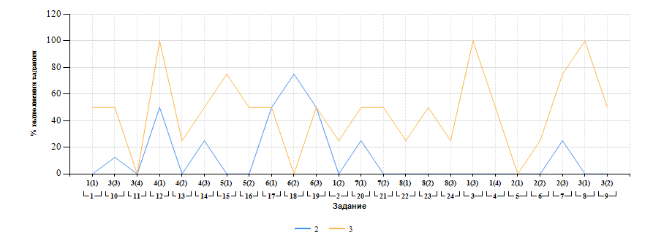

Лист14
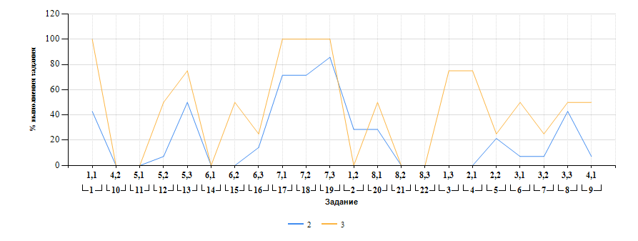
Выполнение заданий ВПР-8 по предмету География (в % от числа участников и максимального балла) в разрезе групп учащихся разного уровня подготовки

